Menu
Folha de Pagamento

Acessar a Planilha

Essa planilha possibilita que o empresário organize o processo da folha de pagamento do seu negócio, compilando e unificando as principais informações sobre os custos envolvidos. Ela permite que o empreendedor obtenha os cálculos de salários de maneira automática, levando em consideração as alíquotas definidas.


Esta planilha foi desenvolvida por:
Empresa: | Empresa ABCDE

INICIAR
INSTRUÇÕES

Colab - Previsto
Folha de Pagamento| Cadastro Colaboradores - Previsto

Colab. Previsto
Previsto e Realizado
Cadastros Gerais
Holerite
Relatório
Colab. Realizado
 |  | Empresa: | Empresa ABCDE

 | CADASTRO DE COLABORADORES Insira os dados previstos dos seus colaboradores.
Matrícula | Colaborador | CBO | Área | Cargo | Salário Base | Data Admissão | Hora Extra 50% | Hora Extra 100% | Valor Hora Extra | % Insalubridade | Valor Insalubridade | % Periculosidade | Valor Periculosidade | Salário Bruto | INSS | IR | Outras Deduções | Outras Receitas | Salário Líquido | Mês Referência | Ano Referência
9001 | José da Silva | 1234 | Administrativo | Assistente Administrativo | R$2,500.00 | 2020-02-01 | 1 | 5 | R$130.68 | 0% | R$- | 0% | R$- | R$2,630.68 | R$236.76 | R$36.74 |  |  | R$2,357.18 | Janeiro | 2021
9002 | João Alves | 5678 | Produção | Auxiliar de PCP | R$1,200.00 | 2019-10-15 | 3 | 2 | R$46.36 | 0% | R$- | 0% | R$- | R$1,246.36 | R$93.48 | R$- |  |  | R$1,152.89 | Fevereiro | 2021
9003 | Paulo Vitor | 6789 | Almoxarifado | Almoxarife | R$1,500.00 | 2019-05-10 | 10 | 2 | R$129.55 | 10% | R$150.00 | 20% | R$300.00 | R$2,079.55 | R$155.97 | R$1.47 |  |  | R$1,922.11 | Março | 2021
 |  |  |  |  |  |  |  |  | R$- |  | R$- |  | R$- | R$- | R$- | R$- |  |  | R$-
 |  |  |  |  |  |  |  |  | R$- |  | R$- |  | R$- | R$- | R$- | R$- |  |  | R$-
 |  |  |  |  |  |  |  |  | R$- |  | R$- |  | R$- | R$- | R$- | R$- |  |  | R$-
 |  |  |  |  |  |  |  |  | R$- |  | R$- |  | R$- | R$- | R$- | R$- |  |  | R$-
 |  |  |  |  |  |  |  |  | R$- |  | R$- |  | R$- | R$- | R$- | R$- |  |  | R$-
 |  |  |  |  |  |  |  |  | R$- |  | R$- |  | R$- | R$- | R$- | R$- |  |  | R$-
 |  |  |  |  |  |  |  |  | R$- |  | R$- |  | R$- | R$- | R$- | R$- |  |  | R$-
 |  |  |  |  |  |  |  |  | R$- |  | R$- |  | R$- | R$- | R$- | R$- |  |  | R$-
 |  |  |  |  |  |  |  |  | R$- |  | R$- |  | R$- | R$- | R$- | R$- |  |  | R$-
 |  |  |  |  |  |  |  |  | R$- |  | R$- |  | R$- | R$- | R$- | R$- |  |  | R$-
 |  |  |  |  |  |  |  |  | R$- |  | R$- |  | R$- | R$- | R$- | R$- |  |  | R$-
 |  |  |  |  |  |  |  |  | R$- |  | R$- |  | R$- | R$- | R$- | R$- |  |  | R$-
 |  |  |  |  |  |  |  |  | R$- |  | R$- |  | R$- | R$- | R$- | R$- |  |  | R$-
 |  |  |  |  |  |  |  |  | R$- |  | R$- |  | R$- | R$- | R$- | R$- |  |  | R$-
 |  |  |  |  |  |  |  |  | R$- |  | R$- |  | R$- | R$- | R$- | R$- |  |  | R$-
 |  |  |  |  |  |  |  |  | R$- |  | R$- |  | R$- | R$- | R$- | R$- |  |  | R$-
 |  |  |  |  |  |  |  |  | R$- |  | R$- |  | R$- | R$- | R$- | R$- |  |  | R$-
 |  |  |  |  |  |  |  |  | R$- |  | R$- |  | R$- | R$- | R$- | R$- |  |  | R$-
 |  |  |  |  |  |  |  |  | R$- |  | R$- |  | R$- | R$- | R$- | R$- |  |  | R$-
 |  |  |  |  |  |  |  |  | R$- |  | R$- |  | R$- | R$- | R$- | R$- |  |  | R$-
 |  |  |  |  |  |  |  |  | R$- |  | R$- |  | R$- | R$- | R$- | R$- |  |  | R$-
 |  |  |  |  |  |  |  |  | R$- |  | R$- |  | R$- | R$- | R$- | R$- |  |  | R$-
 |  |  |  |  |  |  |  |  | R$- |  | R$- |  | R$- | R$- | R$- | R$- |  |  | R$-
 |  |  |  |  |  |  |  |  | R$- |  | R$- |  | R$- | R$- | R$- | R$- |  |  | R$-
 |  |  |  |  |  |  |  |  | R$- |  | R$- |  | R$- | R$- | R$- | R$- |  |  | R$-
 |  |  |  |  |  |  |  |  | R$- |  | R$- |  | R$- | R$- | R$- | R$- |  |  | R$-
 |  |  |  |  |  |  |  |  | R$- |  | R$- |  | R$- | R$- | R$- | R$- |  |  | R$-
 |  |  |  |  |  |  |  |  | R$- |  | R$- |  | R$- | R$- | R$- | R$- |  |  | R$-
 |  |  |  |  |  |  |  |  | R$- |  | R$- |  | R$- | R$- | R$- | R$- |  |  | R$-
 |  |  |  |  |  |  |  |  | R$- |  | R$- |  | R$- | R$- | R$- | R$- |  |  | R$-
 |  |  |  |  |  |  |  |  | R$- |  | R$- |  | R$- | R$- | R$- | R$- |  |  | R$-
 |  |  |  |  |  |  |  |  | R$- |  | R$- |  | R$- | R$- | R$- | R$- |  |  | R$-
 |  |  |  |  |  |  |  |  | R$- |  | R$- |  | R$- | R$- | R$- | R$- |  |  | R$-
 |  |  |  |  |  |  |  |  | R$- |  | R$- |  | R$- | R$- | R$- | R$- |  |  | R$-
 |  |  |  |  |  |  |  |  | R$- |  | R$- |  | R$- | R$- | R$- | R$- |  |  | R$-
 |  |  |  |  |  |  |  |  | R$- |  | R$- |  | R$- | R$- | R$- | R$- |  |  | R$-
 |  |  |  |  |  |  |  |  | R$- |  | R$- |  | R$- | R$- | R$- | R$- |  |  | R$-
 |  |  |  |  |  |  |  |  | R$- |  | R$- |  | R$- | R$- | R$- | R$- |  |  | R$-
 |  |  |  |  |  |  |  |  | R$- |  | R$- |  | R$- | R$- | R$- | R$- |  |  | R$-
 |  |  |  |  |  |  |  |  | R$- |  | R$- |  | R$- | R$- | R$- | R$- |  |  | R$-
 |  |  |  |  |  |  |  |  | R$- |  | R$- |  | R$- | R$- | R$- | R$- |  |  | R$-
 |  |  |  |  |  |  |  |  | R$- |  | R$- |  | R$- | R$- | R$- | R$- |  |  | R$-
 |  |  |  |  |  |  |  |  | R$- |  | R$- |  | R$- | R$- | R$- | R$- |  |  | R$-
 |  |  |  |  |  |  |  |  | R$- |  | R$- |  | R$- | R$- | R$- | R$- |  |  | R$-
 |  |  |  |  |  |  |  |  | R$- |  | R$- |  | R$- | R$- | R$- | R$- |  |  | R$-
 |  |  |  |  |  |  |  |  | R$- |  | R$- |  | R$- | R$- | R$- | R$- |  |  | R$-
 |  |  |  |  |  |  |  |  | R$- |  | R$- |  | R$- | R$- | R$- | R$- |  |  | R$-

Colab - Realizado
Folha de Pagamento| Cadastro Colaboradores - Realizado

Colab. Previsto
Previsto e Realizado
Cadastros Gerais
Holerite
Relatório
Colab. Realizado
 |  | Empresa: | Empresa ABCDE

 | CADASTRO DE COLABORADORES Insira os dados previstos dos seus colaboradores.
Matrícula | Colaborador | CBO | Área | Cargo | Salário Base | Data Admissão | Hora Extra 50% | Hora Extra 100% | Valor Hora Extra | % Insalubridade | Valor Insalubridade | % Periculosidade | Valor Periculosidade | Salário Bruto | INSS | IR | Outras Deduções | Outras Receitas | Salário Líquido | Mês Referência | Ano Referência | Mês/ano
9001 | José da Silva | 1234 | Administrativo | Assistente Administrativo | R$3,000.00 | 2020-02-01 | 1 | 5 | R$156.82 | 0% | R$- | 0% | R$- | R$3,156.82 | R$378.82 | R$65.55 |  |  | R$2,712.45 | Janeiro | 2021 | Janeiro/2021
9002 | João Alves | 5678 | Produção | Auxiliar de PCP | R$2,500.00 | 2019-10-15 | 3 | 2 | R$96.59 | 0% | R$- | 0% | R$- | R$2,596.59 | R$233.69 | R$34.42 |  |  | R$2,328.48 | Janeiro | 2021 | Janeiro/2021
9003 | Paulo Vitor | 6789 | Almoxarifado | Almoxarife | R$1,500.00 | 2019-05-10 | 10 | 2 | R$129.55 | 10% | R$150.00 | 20% | R$300.00 | R$2,079.55 | R$155.97 | R$1.47 |  |  | R$1,922.11 | Janeiro | 2021 | Janeiro/2021
 |  |  |  |  |  |  |  |  | R$- |  | R$- |  | R$- | R$- | R$- | R$- |  |  | R$- |  |  | /
 |  |  |  |  |  |  |  |  | R$- |  | R$- |  | R$- | R$- | R$- | R$- |  |  | R$- |  |  | /
 |  |  |  |  |  |  |  |  | R$- |  | R$- |  | R$- | R$- | R$- | R$- |  |  | R$- |  |  | /
 |  |  |  |  |  |  |  |  | R$- |  | R$- |  | R$- | R$- | R$- | R$- |  |  | R$- |  |  | /
 |  |  |  |  |  |  |  |  | R$- |  | R$- |  | R$- | R$- | R$- | R$- |  |  | R$- |  |  | /
 |  |  |  |  |  |  |  |  | R$- |  | R$- |  | R$- | R$- | R$- | R$- |  |  | R$- |  |  | /
 |  |  |  |  |  |  |  |  | R$- |  | R$- |  | R$- | R$- | R$- | R$- |  |  | R$- |  |  | /
 |  |  |  |  |  |  |  |  | R$- |  | R$- |  | R$- | R$- | R$- | R$- |  |  | R$- |  |  | /
 |  |  |  |  |  |  |  |  | R$- |  | R$- |  | R$- | R$- | R$- | R$- |  |  | R$- |  |  | /
 |  |  |  |  |  |  |  |  | R$- |  | R$- |  | R$- | R$- | R$- | R$- |  |  | R$- |  |  | /
 |  |  |  |  |  |  |  |  | R$- |  | R$- |  | R$- | R$- | R$- | R$- |  |  | R$- |  |  | /
 |  |  |  |  |  |  |  |  | R$- |  | R$- |  | R$- | R$- | R$- | R$- |  |  | R$- |  |  | /
 |  |  |  |  |  |  |  |  | R$- |  | R$- |  | R$- | R$- | R$- | R$- |  |  | R$- |  |  | /
 |  |  |  |  |  |  |  |  | R$- |  | R$- |  | R$- | R$- | R$- | R$- |  |  | R$- |  |  | /
 |  |  |  |  |  |  |  |  | R$- |  | R$- |  | R$- | R$- | R$- | R$- |  |  | R$- |  |  | /
 |  |  |  |  |  |  |  |  | R$- |  | R$- |  | R$- | R$- | R$- | R$- |  |  | R$- |  |  | /
 |  |  |  |  |  |  |  |  | R$- |  | R$- |  | R$- | R$- | R$- | R$- |  |  | R$- |  |  | /
 |  |  |  |  |  |  |  |  | R$- |  | R$- |  | R$- | R$- | R$- | R$- |  |  | R$- |  |  | /
 |  |  |  |  |  |  |  |  | R$- |  | R$- |  | R$- | R$- | R$- | R$- |  |  | R$- |  |  | /
 |  |  |  |  |  |  |  |  | R$- |  | R$- |  | R$- | R$- | R$- | R$- |  |  | R$- |  |  | /
 |  |  |  |  |  |  |  |  | R$- |  | R$- |  | R$- | R$- | R$- | R$- |  |  | R$- |  |  | /
 |  |  |  |  |  |  |  |  | R$- |  | R$- |  | R$- | R$- | R$- | R$- |  |  | R$- |  |  | /
 |  |  |  |  |  |  |  |  | R$- |  | R$- |  | R$- | R$- | R$- | R$- |  |  | R$- |  |  | /
 |  |  |  |  |  |  |  |  | R$- |  | R$- |  | R$- | R$- | R$- | R$- |  |  | R$- |  |  | /
 |  |  |  |  |  |  |  |  | R$- |  | R$- |  | R$- | R$- | R$- | R$- |  |  | R$- |  |  | /
 |  |  |  |  |  |  |  |  | R$- |  | R$- |  | R$- | R$- | R$- | R$- |  |  | R$- |  |  | /
 |  |  |  |  |  |  |  |  | R$- |  | R$- |  | R$- | R$- | R$- | R$- |  |  | R$- |  |  | /
 |  |  |  |  |  |  |  |  | R$- |  | R$- |  | R$- | R$- | R$- | R$- |  |  | R$- |  |  | /
 |  |  |  |  |  |  |  |  | R$- |  | R$- |  | R$- | R$- | R$- | R$- |  |  | R$- |  |  | /
 |  |  |  |  |  |  |  |  | R$- |  | R$- |  | R$- | R$- | R$- | R$- |  |  | R$- |  |  | /
 |  |  |  |  |  |  |  |  | R$- |  | R$- |  | R$- | R$- | R$- | R$- |  |  | R$- |  |  | /
 |  |  |  |  |  |  |  |  | R$- |  | R$- |  | R$- | R$- | R$- | R$- |  |  | R$- |  |  | /
 |  |  |  |  |  |  |  |  | R$- |  | R$- |  | R$- | R$- | R$- | R$- |  |  | R$- |  |  | /
 |  |  |  |  |  |  |  |  | R$- |  | R$- |  | R$- | R$- | R$- | R$- |  |  | R$- |  |  | /
 |  |  |  |  |  |  |  |  | R$- |  | R$- |  | R$- | R$- | R$- | R$- |  |  | R$- |  |  | /
 |  |  |  |  |  |  |  |  | R$- |  | R$- |  | R$- | R$- | R$- | R$- |  |  | R$- |  |  | /
 |  |  |  |  |  |  |  |  | R$- |  | R$- |  | R$- | R$- | R$- | R$- |  |  | R$- |  |  | /
 |  |  |  |  |  |  |  |  | R$- |  | R$- |  | R$- | R$- | R$- | R$- |  |  | R$- |  |  | /
 |  |  |  |  |  |  |  |  | R$- |  | R$- |  | R$- | R$- | R$- | R$- |  |  | R$- |  |  | /
 |  |  |  |  |  |  |  |  | R$- |  | R$- |  | R$- | R$- | R$- | R$- |  |  | R$- |  |  | /
 |  |  |  |  |  |  |  |  | R$- |  | R$- |  | R$- | R$- | R$- | R$- |  |  | R$- |  |  | /
 |  |  |  |  |  |  |  |  | R$- |  | R$- |  | R$- | R$- | R$- | R$- |  |  | R$- |  |  | /
 |  |  |  |  |  |  |  |  | R$- |  | R$- |  | R$- | R$- | R$- | R$- |  |  | R$- |  |  | /
 |  |  |  |  |  |  |  |  | R$- |  | R$- |  | R$- | R$- | R$- | R$- |  |  | R$- |  |  | /
 |  |  |  |  |  |  |  |  | R$- |  | R$- |  | R$- | R$- | R$- | R$- |  |  | R$- |  |  | /
 |  |  |  |  |  |  |  |  | R$- |  | R$- |  | R$- | R$- | R$- | R$- |  |  | R$- |  |  | /
 |  |  |  |  |  |  |  |  | R$- |  | R$- |  | R$- | R$- | R$- | R$- |  |  | R$- |  |  | /

Previsto Realizado
Folha de Pagamento| Previsto x Realizado

Colab. Previsto
Previsto e Realizado
Cadastros Gerais
Holerite
Relatório
Ano: | 2021 | Empresa: | Empresa ABCDE

 | Janeiro | Fevereiro | Março | Abril | Maio | Junho | Julho | Agosto | Setembro | Outubro | Novembro | Dezembro
Previsto | R$2,357.18 | R$1,152.89 | R$1,922.11 | R$- | R$- | R$- | R$- | R$- | R$- | R$- | R$- | R$-
Realizado | R$6,963.04 | R$- | R$- | R$- | R$- | R$- | R$- | R$- | R$- | R$- | R$- | R$-

CG
Folha de Pagamento | Cadastros Gerais

Colaboradores Previsto
Previsto e Realizado
Cadastros Gerais
Holerite
Relatório
Empresa: | Empresa ABCDE

CADASTROS GERAIS Insira as configurações necessárias para os cálculos da folha de pagamento.

TABELA INSS |  | TABELA IR
Salário | % INSS | Salário | % IR | Dedução
R$1,045.00 | 7.5% | R$- | 0.0% | R$-
R$2,089.60 | 9.0% | R$1,903.98 | 7.5% | R$142.80
R$3,134.40 | 12.0% | R$2,826.65 | 15.0% | R$354.80
R$6,101.06 | 14.0% | R$3,751.05 | 22.5% | R$636.13
 |  | R$4,664.68 | 27.5% | R$869.36

Empresa: | Empresa ABCDE
CNPJ:

Holerite
Imprimir
 |  | Empresa ABCDE |  |  |  | Recibo de Pagamento de Salário |  |  |  |  | DECLARO TER RECEBIDO A I MPOTÂNCIA LÍQUIDA DISCRIMINADA NESTE RECIBO
 |  |  |  |  |  |  |  |  |  |  |  | ________________________________
 |  | CNPJ: |  |  |  |  | Janeiro |  | / | 2021 |  |  | ASSINATURA DO FUNCIONÁRIO

 |  | Código | Nome do Funcionário |  |  | CBO | Função
Janeiro/2021 |  | 9003 | Paulo Vitor |  |  | 6789 | Almoxarife

 |  | Cód. | Descrição |  |  | Referência | Vencimentos |  | Descontos

 | 1 | 101 | SALARIO |  |  | 30 d | 1,500.00
 | 2 | 973 | INSS |  |  |  |  |  | 155.97
 | 3 | 987 | IRFF S.SALARIO |  |  | 0.00% |  |  | 1.47
 | 4 | 123 | HORA EXTRA 50% |  |  | 0 | 0.00
 | 5 | 124 | HORA EXTRA 100% |  |  | 0 | 0.00
 | 6
 | 7
 | 8
 | 9
 | 10
 | 11
 | 12
 | 13
 | 14 |  |  |  |  |  |  |  |  |  |  | _____/_____/_____ | DATA
 | 15
 | 16
 | 17
 | 18

 |  |  |  |  |  |  | Total de Vencimentos |  | Total de Descontos
 |  |  |  |  |  |  | 1500.00 |  | 157.43

 |  |  |  |  |  |  | Valor Líquido |  | 1,342.57

 |  | Salário Base |  | Sal. Contr. INSS | Base Cálc. FGTS | FGTS do Mês |  | Base Cálc. IRRF
 |  | 0.00 |  | 0.00 | 0.00 | 0.00 |  | 0.00

 | - - - - - - - - - - - - - - - - - - - - - - - - - - - - - - - - - - - - - - - - - - - - - - - - - - - - - - - - - - - - corte arqui - - - - - - - - - - - - - - - - - - - - - - - - - - - - - - - - - - - - - - - - - - - - - - - - - - - - - - - - - - - -

 |  | Empresa ABCDE |  |  |  | Recibo de Pagamento de Salário |  |  |  |  | DECLARO TER RECEBIDO A I MPOTÂNCIA LÍQUIDA DISCRIMINADA NESTE RECIBO
 |  |  |  |  |  |  |  |  |  |  |  | ________________________________
 |  | CNPJ: |  |  |  |  | Janeiro |  | / | 2021 |  |  | ASSINATURA DO FUNCIONÁRIO

 |  | Código | Nome do Funcionário |  |  | CBO | Função
 |  | 9003 | Paulo Vitor |  |  | 6789 | Almoxarife

 |  | Cód. | Descrição |  |  | Referência | Vencimentos |  | Descontos

 |  | 101 | SALARIO |  |  | 30 d | 1,500.00
 |  | 973 | INSS |  |  |  |  |  | 155.97
 |  | 987 | IRFF S.SALARIO |  |  | 0 |  |  | 1.47
 |  | 123 | HORA EXTRA 50% |  |  | 0 | 0.00
 |  | 124 | HORA EXTRA 100% |  |  | 0 | 0.00

 |  |  |  |  |  |  |  |  |  |  |  | _____/_____/_____ | DATA

 |  |  |  |  |  |  | Total de Vencimentos |  | Total de Descontos
 |  |  |  |  |  |  | 1500.00 |  | 157.43

 |  |  |  |  |  |  | Valor Líquido |  | 1,342.57

 |  | Salário Base |  | Sal. Contr. INSS | Base Cálc. FGTS | FGTS do Mês |  | Base Cálc. IRRF
 |  | 0.00 |  | 0.00 | 0.00 | 0.00 |  | 0.00

Dash
Folha de Pagamento | Relatório

Colaboradores Previsto
Previsto e Realizado
Cadastros Gerais
Holerite
Relatório
Imprimir

Empresa: | Empresa ABCDE

Salário Líquido por Departamento
Salário Líquido Total: | R$6,963.04

Total INSS: | R$768.48

Total IR: | R$101.44

Total Hora Extra: | R$382.95
Salário Líquido por Colaborador

Rótulos de Linha | Salário Líquido | Hora Extra | Rótulos de Linha | Salário Líquido | Hora Extra
Administrativo | R$3,257.55 | R$1,380.68 | João Alves | R$1,127.66 | R$19.09
Almoxarifado | R$1,825.82 | R$23.86 | José da Silva | R$3,257.55 | R$1,380.68
Produção | R$1,127.66 | R$19.09 | Paulo Vitor | R$1,825.82 | R$23.86
(vazio) | R$- | R$- | (vazio) | R$- | R$-
Total Geral | R$6,211.03 | R$1,423.64 | Total Geral | R$6,211.03 | R$1,423.64

Instruções
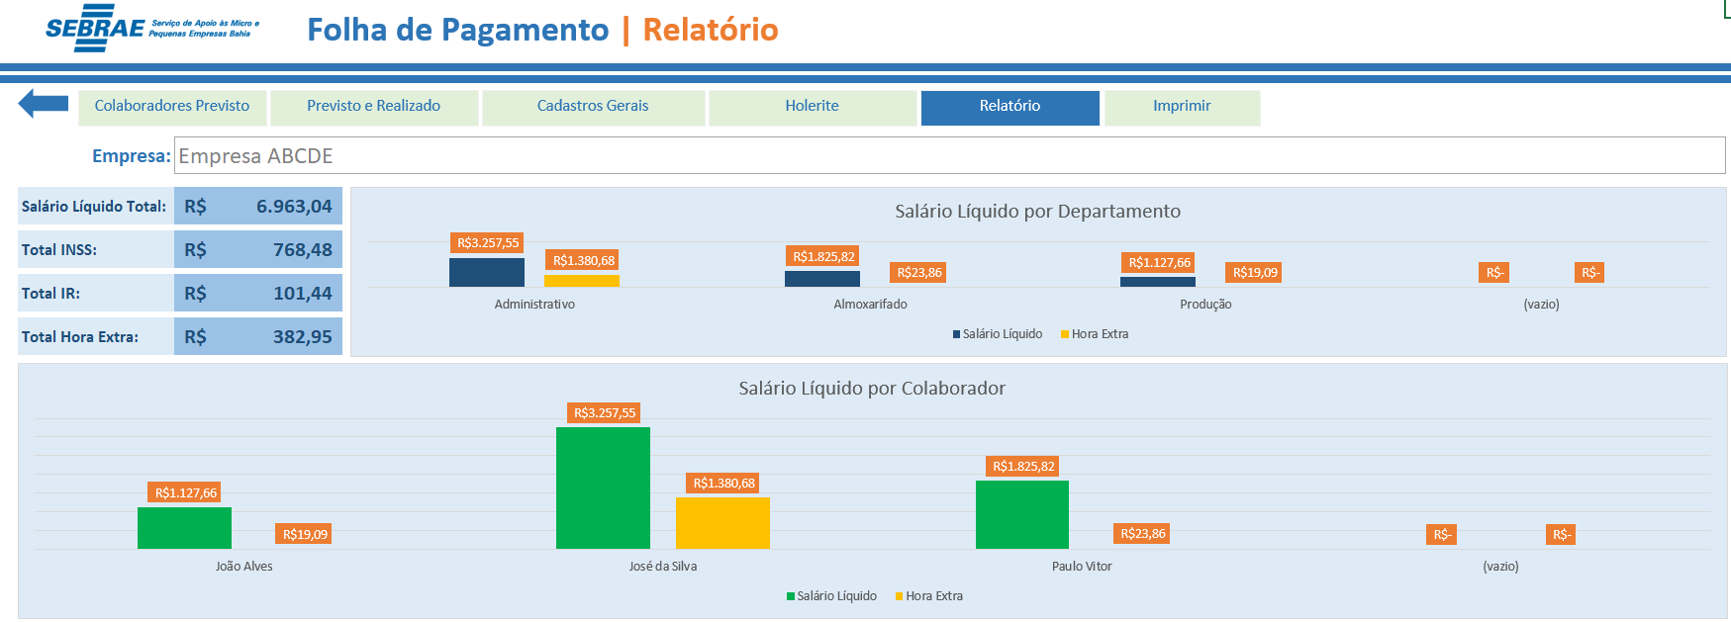
Folha de Pagamento | Instruções

Acessar a Planilha
Instruções

Clique na seta azul para voltar ao Menu.

Utilize os botões para navegar na planilha.

Preencha os dados do seu colaborador para fazer uma previsão dos gastos.

Preencha os reias dados do seu colaborador para ver os seus gastos.

Faça a análise dos seus dados para comparar o previsto com o realizado.

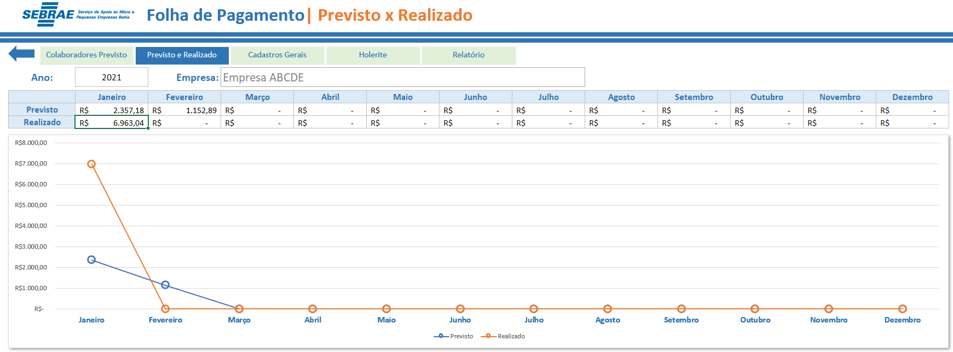

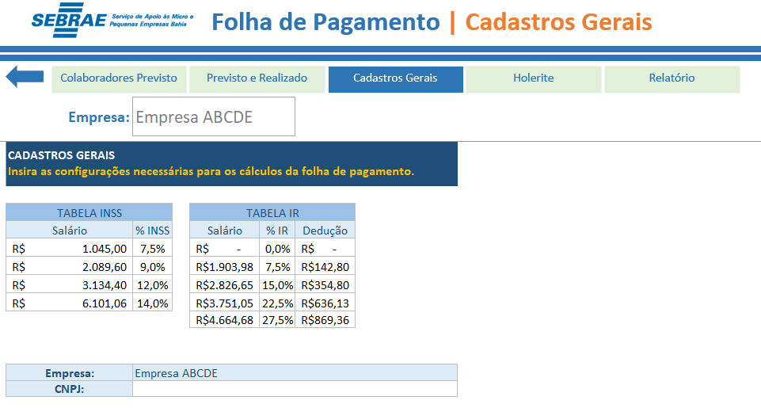

Preencha os dados necessários para eles serem utiliados nos cálculos.

Insira o CNPJ da sua Empresa.

Utilize a seta para poder voltar a Planilha.

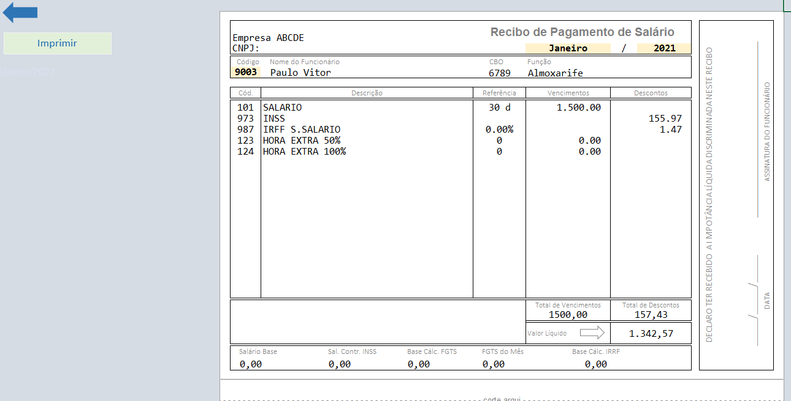

Clique em "Imprimir" para poder imprimir seu Holerite.

Faça a análise dos seus dados a partir dos gráficos.

